1
 | Коллекция КЛАССИКА (состав: вмскоза 80%, п/э 20%)
 | Серым цветом отмечены размеры данной модели

 | 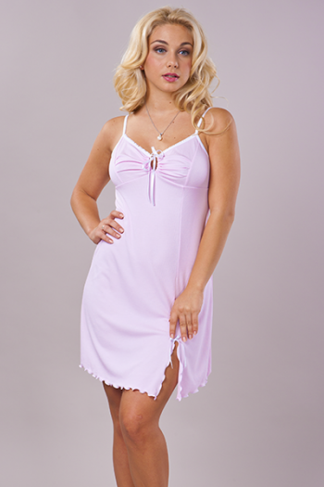 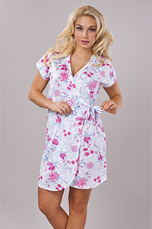 |  |  |  |  |  | 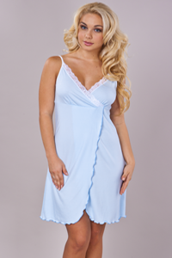

 |  | 0012 | 528 руб | 0005 | 366 руб |  | 0032 | 406 руб

Размеры | Ваш заказ | Ваш заказ | Ваш заказ | Ваш заказ | Ваш заказ | Ваш заказ | Ваш заказ | Ваш заказ | Ваш заказ
42
44
46
48
50
52
54
56
58
60 |  |  |  |  |  |  |  |  |  | ВСЕГО:
ИТОГО: | 0 | 0 | 0 | 0 | 0 | 0 | 0 | 0 | 0 | 0

